상품제안서
밀리어스 두꺼운 푹신한 인테리어 방석 사무실 거실 의자 쿠션 | 상품코드: F28016

 |  |  |  |  |  |  | 02-412-0044 | www.easy1.co.kr
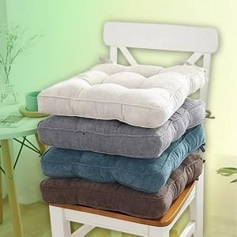

【상세/제작정보】

【인쇄/포장옵션】 | / 포장불가능

【공급단가】 | 수량 | 30~ | 100~ | 300~ | 500~ | 1,000~
*VAT별도 | 단가 | 9,370원 | 9,220원 | 9,000원 | 8,770원 | 8,620원

【상품 URL】 | https://dev.easy1.co.kr:443/src/goods_detail.php?gdno=28016

